Cronograma de marcos
Cronograma de marcos
Entregas | Inicio | Fim | Sprint 1 - Gerente Yasmim | Sprint 2 - Gerente Anna | Sprint 3 - Gerente Larissa | Sprint 4 - Gerente Fabiana | Sprint 5 - Gerente Rick | Sprint 5 - Gerente Yasmim
 |  |  | Maio | Maio - Junho | Junho | Junho - Julho | Julho | Julho - Agosto
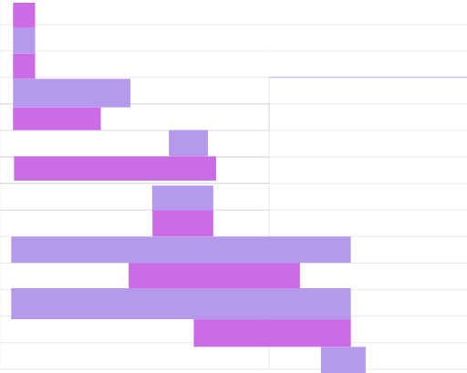
 |  |  | 15 16 17 18 19 20 21 22 23 24 25 26 27 28 29 | 30 1 2 3 4 5 6 7 8 9 10 11 12 | 13 14 15 16 17 18 19 20 21 22 23 24 25 26 | 27 28 29 30 1 2 3 4 5 6 7 8 9 10 | 11 12 13 14 15 16 17 18 19 20 21 22 23 24 | 25 26 27 28 29 30 31 1 2 3 4 5 6 7
Caso de teste: buscar desenvolvedor(CDU04) | 15/05/2025 | 15/05/2025
Caso de teste: adicionar sistema(CDU010) | 15/06/2025 | 15/06/2025
Caso de teste: avaliar desenvolvedor | 15/06/2025 | 15/06/2025
Partes Interessadas | 15/05/2025 | 22/05/2025
Analíse Heuristica | 15/05/2025 | 20/05/2025
Objetivo Smart do projeto | 25/05/2025 | 26/05/2025
Declaração do escopo | 15/05/2025 | 26/05/2025
Estrutura analítica do projeto | 23/05/2025 | 26/05/2025
Dicionário EAP | 23/05/2025 | 26/05/2025
Implantação na Nuvem do IFRN | 15/05/2025 | 04/06/2025
Testes Unitarios | 22/05/2025 | 30/05/2025
Caso de teste: realizar login | 15/05/2025 | 03/06/2025
Cronograma de Marcos | 26/05/2025 | 03/06/2025
Cronograma do projeto | 02/06/2025 | 05/06/2025

Cronograma do projeto
Cronograma do projeto
Entregas | Inicio | Fim(Planejado) | Duração (dias) | Fim (real) | Variação em dias | Responsável | Sprint 1 - Gerente Yasmim | Sprint 2 - Gerente Anna | Sprint 3 - Gerente Larissa | Sprint 4 - Gerente Fabiana | Sprint 5 - Gerente Rick | Sprint 5 - Gerente Yasmim
 |  |  |  |  |  |  | Maio | Maio - Junho | Junho | Junho - Julho | Julho | Julho - Agosto
 |  |  |  |  |  |  | 15 16 17 18 19 20 21 22 23 24 25 26 27 28 29 | 30 1 2 3 4 5 6 7 8 9 10 11 12 | 13 14 15 16 17 18 19 20 21 22 23 24 25 26 | 27 28 29 30 1 2 3 4 5 6 7 8 9 10 | 11 12 13 14 15 16 17 18 19 20 21 22 23 24 | 25 26 27 28 29 30 31 1 2 3 4 5 6 7
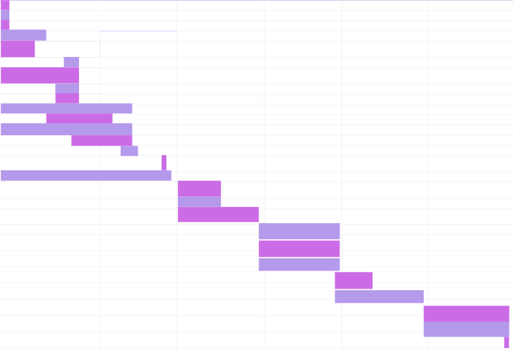
Caso de teste: buscar desenvolvedor(CDU04) | 15/05/2025 | 15/05/2025 | 1 | 15/05/2025 | 0 | Yasmim
Caso de teste: adicionar sistema(CDU010) | 15/06/2025 | 15/06/2025 | 1 | 15/05/2025 | 0 | Rick
Caso de teste: avaliar desenvolvedor | 15/06/2025 | 15/06/2025 | 1 | 15/05/2025 | 0 | Anna e Fabiana
Partes Interessadas | 15/05/2025 | 22/05/2025 | 8 | 22/05/2025 | 0 | Yasmim
Analíse Heuristica | 15/05/2025 | 20/05/2025 | 6 | 20/05/2025 | 0 | Equipe Sisteminha
Objetivo Smart do projeto | 25/05/2025 | 26/05/2025 | 2 | 26/05/2025 | 0 | Yasmim
Declaração do escopo | 15/05/2025 | 26/05/2025 | 12 | 26/05/2025 | 0 | Yasmim e Fabiana
Estrutura analítica do projeto | 23/05/2025 | 26/05/2025 | 4 | 26/05/2025 | 0 | Anna e Rick
Dicionário EAP | 23/05/2025 | 26/05/2025 | 4 | 26/05/2025 | 0 | Rick
Implantação na Nuvem do IFRN | 15/05/2025 | 04/06/2025 | 21 | 03/06/2025 | -1 | Yasmim
Testes Unitarios | 22/05/2025 | 30/05/2025 | 9 | 29/05/2025 | -1 | Fabiana
Caso de teste: realizar login | 15/05/2025 | 03/06/2025 | 20 | 03/06/2025 | 0 | Larissa
Cronograma de Marcos | 26/05/2025 | 03/06/2025 | 9 | 03/06/2025 | 0 | Anna
Cronograma do projeto | 02/06/2025 | 05/06/2025 | 4 | 05/06/2025 | 0 | Anna e Yasmim
Apresentação da entrega da Etapa I | 11/06/2025 | 11/06/2025 | 1 | - | - | Equipe sisteminha
Finalizar a implementação de buscar sistemas | 15/05/2025 | 12/06/2025 | 29 | - | - | Larissa
Gerênciamento de Riscos | 13/06/2025 | 19/06/2025 | 7 | - | - | Equipe sisteminha
Criação de imagens com dockerfile | 13/06/2025 | 19/06/2025 | 7 | - | - | Yasmim
Gerênciamento de Custos | 13/06/2025 | 26/06/2025 | 14 | - | - | Equipe sisteminha
Finalizar a interface de Visualizar perfil do desenvolvedor | 26/06/2025 | 10/07/2025 | 15 | - | - | Fabiana
Teste da API (Funcionais) | 26/06/2025 | 10/07/2025 | 15 | - | - | Equipe sisteminha
Testes da API (Não funcionais) | 26/06/2025 | 10/07/2025 | 15 | - | - | Equipe sisteminha
Relatório de testes | 10/07/2025 | 15/07/2025 | 6 | - | - | Equipe sisteminha
Pipeline de Build | 10/07/2025 | 24/07/2025 | 15 | - | - | Equipe sisteminha
Pipeline de Release | 24/07/2025 | 07/08/2025 | 15 | - | - | Equipe sisteminha
Testes de Usabilidade | 24/07/2025 | 07/08/2025 | 15 | - | - | Equipe sisteminha
Entrega da Etapa II | 07/08/2025 | 07/08/2025 | 1 | - | - | Equipe sisteminha
TOTAL EM DIAS: |  |  | 241

